Sheet
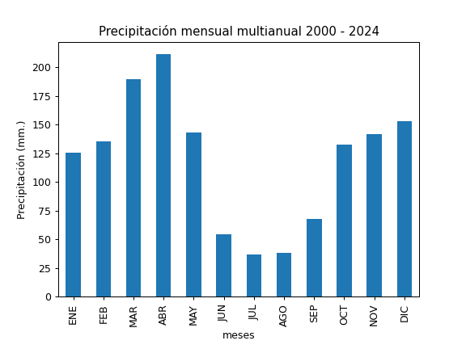
REGISTRO MULTIANUAL MENSUAL DE PLUVIOMETRÍA
ESTACIÓN: |  | EL TROJE
CÓDIGO: |  | C19
COORDENADAS: |  | Latitud (WGS84 TMQ): 9963121
 |  | Longitud (WGS84 TMQ): 497373
ELEVACIÓN: |  | 3122 msnm.

PRECIPITACIÓN MENSUAL

AÑO | ENE | FEB | MAR | ABR | MAY | JUN | JUL | AGO | SEP | OCT | NOV | DIC | TOTAL
2000 |  |  |  |  |  |  | 33.6 | 33.7 | 127 | 54.5 | 75 | 55.7
2001 | 132.5 | 115.7 | 119.7 | 96.9 | 126.2 | 32 | 43.2 | 0.7 |  |  | 132.2 | 212.8
2002 | 111.9 | 53.3 | 168.2 | 174.5 |  |  |  |  |  | 120.3 | 182.7 | 203.5
2003 | 63.5 | 127.2 | 118.8 |  | 97.6 | 90 | 9.7 | 70.7 | 73 | 103.2 | 212.2 | 74.2
2004 | 23.6 | 35.7 | 49.7 | 110.2 | 112.9 | 9.8 | 39.6 | 14.5 | 113.4 | 151.9 | 139 | 135.3
2005 |  | 131.7 | 177.1 | 117.9 | 58.8 | 53.9 | 48.4 | 20.3 | 81.3 | 85.7 | 110.1 | 120.6
2006 |  | 112.6 | 189.7 | 146.3 |  | 12.2 | 10.7 | 6.7 | 26.3 | 43.7 | 317.3 | 130.2
2007 |  |  |  |  | 100 | 27.3 | 32.9 | 30.8 | 40.2 | 147.1 | 288.3 | 105.1
2008 | 121.9 |  | 101.9 | 175 | 184.4 | 124 | 17.6 | 93.1 | 83.6 | 145.7 | 97.9
2009 |  |  | 241.2 | 155.28 | 109.92 | 56.88 | 7.68 | 38.64 | 10.32 | 101.52 | 97.44 | 201.84
2010 | 32.22 | 131.22 | 44.8 | 262.4 | 162.8 | 93.6 | 164.88 | 41 | 109.12 | 66.82 | 217.8 | 207.8
2011 | 138.48 | 219.12 | 144.72 | 302.64 | 74.64 | 65.76 | 64.08 | 142.8 | 76.08 | 198.24 | 33.84 | 170.4
2012 | 287.76 | 166.8 | 177.36 | 248.64 | 78.96 | 19.68 | 12 | 44.88 | 66 | 208.32 | 221.76 | 47.52
2013 | 77.28 | 178.56 | 114.96 | 184.08 | 281.28 | 12.24 | 9.12 | 73.44 | 69.84 | 169.2 | 39.6 | 83.04
2014 | 224.4 | 154.8 | 342.44 | 280.5 | 237.6 | 47.6 | 18 | 26.7 |  | 109 | 71.1 | 97.9
2015 | 71.6 | 59.7 | 326.5 | 171.6 | 94.9 | 9 | 55.2 | 2.1 | 11.5 | 130 | 178.6 | 94.1
2016 | 191.1 | 56.9 | 250.8 | 353.9 | 123.2 | 36.7 | 15.2 | 5.6 | 122.2 | 168.3 | 55.1 | 112.5
2017 | 181.5 | 214 | 319.1 | 222.4 | 244.3 | 46.1 | 17.4 | 32.1 | 19.5 | 161.3 | 102.1 | 153.3
2018 | 136.8 | 149.3 | 163.9 | 132.2 | 158.5 | 38.8 | 29.8 | 24.9 | 36 | 27.3 | 187.5
2019 |  | 151.5 | 228.3 | 230.6 | 79.5 | 24.4 | 11.6 | 0.2 | 47 | 143.8 | 191.7 | 139.4
2020 | 139 | 124 | 192.6 | 225.2 | 106.8 | 34.1 | 65.8 | 72.9 | 51.4 | 65.4 | 82 | 259.1
2021 | 69.6 | 104.4 | 211 | 280.5 | 186.2 | 96.2 | 10.6 | 54.2 | 116.8 | 234.8 | 200.3 | 197.8
2022 | 84 | 214.5 | 296 | 306 | 174.3 | 152.1 | 69.7 | 50.8 | 100.2 | 161.9 | 86.8 | 121.6
2023 | 243.9 | 79.1 | 256.8 | 217.4 | 137.5 | 14.3 | 86.3 | 12.6 | 70.7 | 177.8 | 167.3 | 297.4
2024 | 49.7 | 260.4 | 125.6 | 261.9 | 221.6 | 154.2 | 12.8 | 15.6 | 41.8 | 201.9 | 47.1 | 299

PROM
MAX
MIN

